Zadania
Zadanie 1.
Na podstawie danych z arkusza 'DANE' przygotuj zestawienie ilości godzin rozmów telefonicznych w call center po latach i miesiącach. Podpowiedź: Przed użyciem tabeli przestawnej, do obróbki danych użyj funkcji rok i miesiąc.

OCZEKIWANY WYNIK

Zadanie 2.
Na podstawie sumy tych danych z poprzedniego zadania sporządź wykres sezonowości taki jak ponizej.

OCZEKIWANY WYNIK
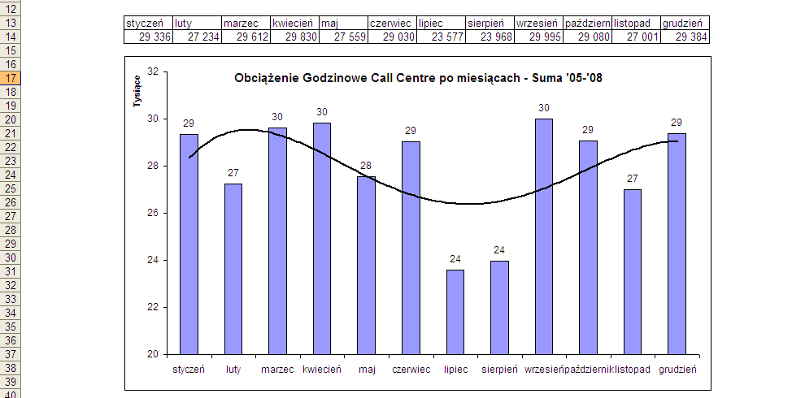

Zadanie 3.
Oblicz zmiany obciążenia rok do roku, oraz udział godzin z każdego miesiąca w danych rocznych.

OCZEKIWANY WYNIK

Zadanie 4.
Utwórz listę wyboru dla miesięcy i w komórce obok korzystając z funkcji wyszukaj.poziomo utwórz formułę znajdującą wybraną wartość dla 2008 roku.

OCZEKIWANY WYNIK
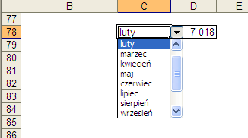

Zadanie 5.
Na podstawie danych z 2008 korzystając z funkcji Jeżeli wprowadź tekst "Urlopy!" w miesiącach w których obciążenie Call Centre jest niższe od średniej, pozostałe komórki pozostaw puste.

OCZEKIWANY WYNIK

